画面一覧
概要へ

 | ログイン画面
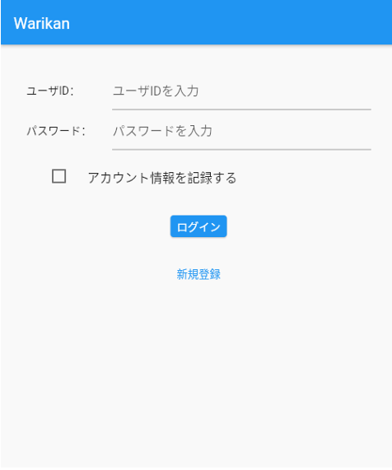
仕様書には明記されていないが「新規登録」画面も存在すると考えられる
ログイン画面で「新規登録」リンクを押すと、アカウント登録機能 を提供する
NomiKui会のウェブサイトをスマートフォンの標準ブラウザアプリで 開く
アカウント登録ウェブサイトでは、アカウントの登録、変更、削除が可能で ある

 | 割り勘計算画面
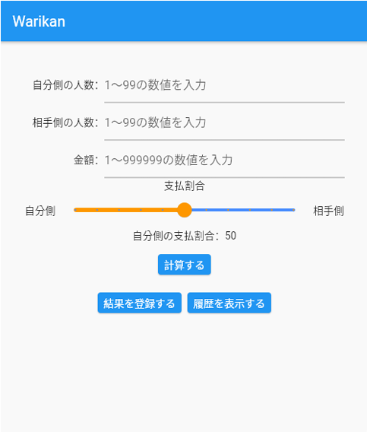
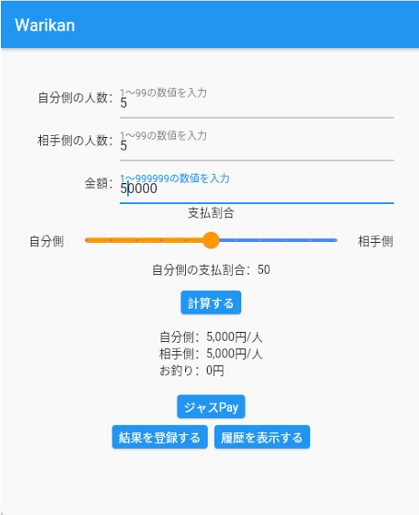

 | ジャスPay画面
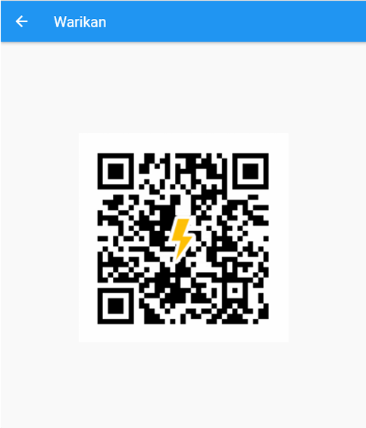

 | 割り勘結果登録画面
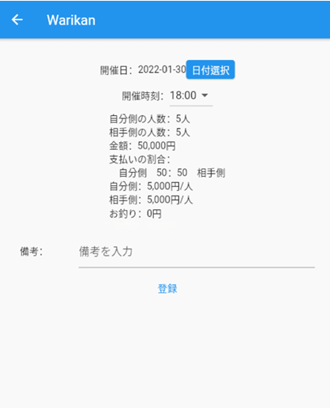

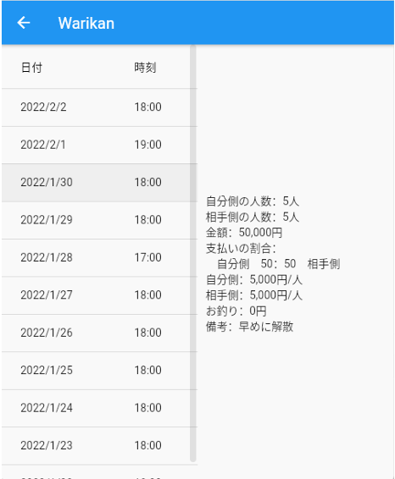
 | 割り勘結果表示画面

状態遷移一覧
概要へ

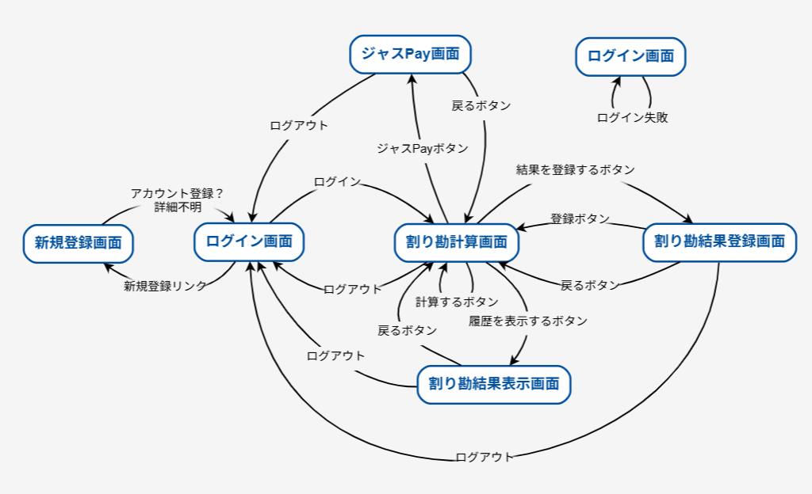

 | 状態遷移表 (状態×イベント)
 |  |  | ログイン | 新規登録リンク | アカウント登録 | ログアウト | 計算するボタン | ジャスPayボタン | 戻るボタン | 結果を登録するボタン | 履歴を表示するボタン | 登録ボタン
 | ログイン画面 |  | 割り勘計算画面 | 新規登録画面
 | 新規登録画面 |  |  |  | ログイン画面
 | 割り勘計算画面 |  |  |  |  | ログイン画面 | 割り勘計算画面 | ジャスPay画面 |  | 割り勘結果登録画面 | 割り勘結果表示画面
 | ジャスPay画面 |  |  |  |  | ログイン画面 |  |  | 割り勘計算画面
 | 割り勘結果登録画面 |  |  |  |  | ログイン画面 |  |  | 割り勘計算画面 |  |  | 割り勘計算画面
 | 割り勘結果表示画面 |  |  |  |  | ログイン画面 |  |  | 割り勘計算画面

 | 状態遷移表 (前状態×後状態)
 |  |  | ログイン画面 | 新規登録画面 | 割り勘計算画面 | ジャスPay画面 | 割り勘結果登録画面 | 割り勘結果表示画面
 | ログイン画面 |  |  | 新規登録リンク | ログイン
 | 新規登録画面 |  | アカウント登録
 | 割り勘計算画面 |  | ログアウト |  | 計算するボタン | ジャスPayボタン | 結果を登録するボタン | 履歴を表示するボタン
 | ジャスPay画面 |  | ログアウト |  | 戻るボタン
 | 割り勘結果登録画面 |  | ログアウト |  | 戻るボタン, 登録ボタン
 | 割り勘結果表示画面 |  | ログアウト |  | 戻るボタン

 | 無効遷移を含めた全遷移テストケース
 |  | 開始状態 | 入力 | 終了状態
 | 1 | ログイン画面 | ログイン | 割り勘計算画面
 | 2 | ログイン画面 | 新規登録リンク | 新規登録画面
 | 3 | ログイン画面 | アカウント登録 | ログイン画面
 | 4 | ログイン画面 | ログアウト | ログイン画面
 | 5 | ログイン画面 | 計算するボタン | ログイン画面
 | 6 | ログイン画面 | ジャスPayボタン | ログイン画面
 | 7 | ログイン画面 | 戻るボタン | ログイン画面
 | 8 | ログイン画面 | 結果を登録するボタン | ログイン画面
 | 9 | ログイン画面 | 履歴を表示するボタン | ログイン画面
 | 10 | ログイン画面 | 登録ボタン | ログイン画面
 | 11 | 新規登録画面 | ログイン | 新規登録画面
 | 12 | 新規登録画面 | 新規登録リンク | 新規登録画面
 | 13 | 新規登録画面 | アカウント登録 | ログイン画面
 | 14 | 新規登録画面 | ログアウト | 新規登録画面
 | 15 | 新規登録画面 | 計算するボタン | 新規登録画面
 | 16 | 新規登録画面 | ジャスPayボタン | 新規登録画面
 | 17 | 新規登録画面 | 戻るボタン | 新規登録画面
 | 18 | 新規登録画面 | 結果を登録するボタン | 新規登録画面
 | 19 | 新規登録画面 | 履歴を表示するボタン | 新規登録画面
 | 20 | 新規登録画面 | 登録ボタン | 新規登録画面
 | 21 | 割り勘計算画面 | ログイン | 割り勘計算画面
 | 22 | 割り勘計算画面 | 新規登録リンク | 割り勘計算画面
 | 23 | 割り勘計算画面 | アカウント登録 | 割り勘計算画面
 | 24 | 割り勘計算画面 | ログアウト | ログイン画面
 | 25 | 割り勘計算画面 | 計算するボタン | 割り勘計算画面
 | 26 | 割り勘計算画面 | ジャスPayボタン | ジャスPay画面
 | 27 | 割り勘計算画面 | 戻るボタン | 割り勘計算画面
 | 28 | 割り勘計算画面 | 結果を登録するボタン | 割り勘結果登録画面
 | 29 | 割り勘計算画面 | 履歴を表示するボタン | 割り勘結果表示画面
 | 30 | 割り勘計算画面 | 登録ボタン | 割り勘計算画面
 | 31 | ジャスPay画面 | ログイン | ジャスPay画面
 | 32 | ジャスPay画面 | 新規登録リンク | ジャスPay画面
 | 33 | ジャスPay画面 | アカウント登録 | ジャスPay画面
 | 34 | ジャスPay画面 | ログアウト | ログイン画面
 | 35 | ジャスPay画面 | 計算するボタン | ジャスPay画面
 | 36 | ジャスPay画面 | ジャスPayボタン | ジャスPay画面
 | 37 | ジャスPay画面 | 戻るボタン | 割り勘計算画面
 | 38 | ジャスPay画面 | 結果を登録するボタン | ジャスPay画面
 | 39 | ジャスPay画面 | 履歴を表示するボタン | ジャスPay画面
 | 40 | ジャスPay画面 | 登録ボタン | ジャスPay画面
 | 41 | 割り勘結果登録画面 | ログイン | 割り勘結果登録画面
 | 42 | 割り勘結果登録画面 | 新規登録リンク | 割り勘結果登録画面
 | 43 | 割り勘結果登録画面 | アカウント登録 | 割り勘結果登録画面
 | 44 | 割り勘結果登録画面 | ログアウト | ログイン画面
 | 45 | 割り勘結果登録画面 | 計算するボタン | 割り勘結果登録画面
 | 46 | 割り勘結果登録画面 | ジャスPayボタン | 割り勘結果登録画面
 | 47 | 割り勘結果登録画面 | 戻るボタン | 割り勘計算画面
 | 48 | 割り勘結果登録画面 | 結果を登録するボタン | 割り勘結果登録画面
 | 49 | 割り勘結果登録画面 | 履歴を表示するボタン | 割り勘結果登録画面
 | 50 | 割り勘結果登録画面 | 登録ボタン | 割り勘計算画面
 | 51 | 割り勘結果表示画面 | ログイン | 割り勘結果表示画面
 | 52 | 割り勘結果表示画面 | 新規登録リンク | 割り勘結果表示画面
 | 53 | 割り勘結果表示画面 | アカウント登録 | 割り勘結果表示画面
 | 54 | 割り勘結果表示画面 | ログアウト | ログイン画面
 | 55 | 割り勘結果表示画面 | 計算するボタン | 割り勘結果表示画面
 | 56 | 割り勘結果表示画面 | ジャスPayボタン | 割り勘結果表示画面
 | 57 | 割り勘結果表示画面 | 戻るボタン | 割り勘計算画面
 | 58 | 割り勘結果表示画面 | 結果を登録するボタン | 割り勘結果表示画面
 | 59 | 割り勘結果表示画面 | 履歴を表示するボタン | 割り勘結果表示画面
 | 60 | 割り勘結果表示画面 | 登録ボタン | 割り勘結果表示画面

デシジョンテーブル一覧
概要へ

 | ログイン画面

 | ＃ | ユーザID |  | パスワード |  | 動作
 | 1 | 15字以内、半角英数のみ（正） |  | 20字以内、半角英数のみ（正） |  | ログイン成功
 | 2 | 15字以内、半角英数のみ（正） |  | 20字以内、半角英数のみ（誤） |  | ログイン失敗（エラー通知）
 | 3 | 15字以内、半角英数のみ（正） |  | 20字以内、半角英数以外の文字 |  | ログイン失敗（エラー通知）
 | 4 | 15字以内、半角英数のみ（正） |  | 21字以上、半角英数のみ |  | ログイン失敗（エラー通知）
 | 5 | 15字以内、半角英数のみ（正） |  | ブランク |  | ログイン失敗（エラー通知）
 | 6 | 15字以内、半角英数のみ（誤） |  | 20字以内、半角英数のみ（正） |  | ログイン失敗（エラー通知）
 | 7 | 15字以内、半角英数のみ（誤） |  | 20字以内、半角英数のみ（誤） |  | ログイン失敗（エラー通知）
 | 8 | 15字以内、半角英数のみ（誤） |  | 20字以内、半角英数以外の文字 |  | ログイン失敗（エラー通知）
 | 9 | 15字以内、半角英数のみ（誤） |  | 21字以上、半角英数のみ |  | ログイン失敗（エラー通知）
 | 10 | 15字以内、半角英数のみ（誤） |  | ブランク |  | ログイン失敗（エラー通知）
 | 11 | 15字以内、半角英数以外の文字 |  | 20字以内、半角英数のみ（正） |  | ログイン失敗（エラー通知）
 | 12 | 15字以内、半角英数以外の文字 |  | 20字以内、半角英数のみ（誤） |  | ログイン失敗（エラー通知）
 | 13 | 15字以内、半角英数以外の文字 |  | 20字以内、半角英数以外の文字 |  | ログイン失敗（エラー通知）
 | 14 | 15字以内、半角英数以外の文字 |  | 21字以上、半角英数のみ |  | ログイン失敗（エラー通知）
 | 15 | 15字以内、半角英数以外の文字 |  | ブランク |  | ログイン失敗（エラー通知）
 | 16 | 16字以上、半角英数のみ |  | 20字以内、半角英数のみ（正） |  | ログイン失敗（エラー通知）
 | 17 | 16字以上、半角英数のみ |  | 20字以内、半角英数のみ（誤） |  | ログイン失敗（エラー通知）
 | 18 | 16字以上、半角英数のみ |  | 20字以内、半角英数以外の文字 |  | ログイン失敗（エラー通知）
 | 19 | 16字以上、半角英数のみ |  | 21字以上、半角英数のみ |  | ログイン失敗（エラー通知）
 | 20 | 16字以上、半角英数のみ |  | ブランク |  | ログイン失敗（エラー通知）
 | 21 | ブランク |  | 20字以内、半角英数のみ（正） |  | ログイン失敗（エラー通知）
 | 22 | ブランク |  | 20字以内、半角英数のみ（誤） |  | ログイン失敗（エラー通知）
 | 23 | ブランク |  | 20字以内、半角英数以外の文字 |  | ログイン失敗（エラー通知）
 | 24 | ブランク |  | 21字以上、半角英数のみ |  | ログイン失敗（エラー通知）
 | 25 | ブランク |  | ブランク |  | ログイン失敗（エラー通知）

 | 割り勘計算画面（全数だと192パターンあるので代表値のみ算出）
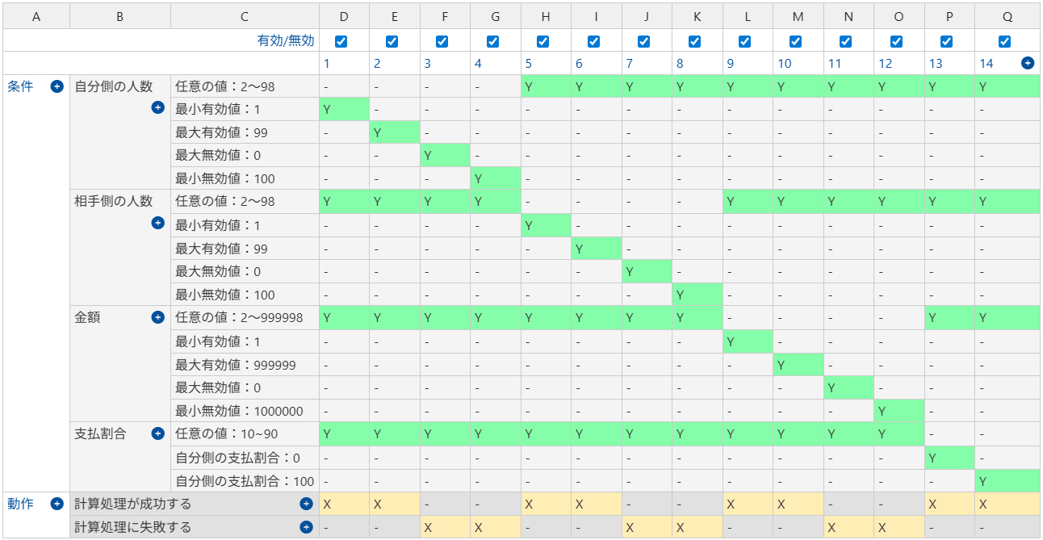

 | # | 自分側の人数 | 相手がの人数 |  | 金額 | 支払割合 | 動作
 | 1 | 最小有効値：1 | 任意の値：2～98 |  | 任意の値：2～999998 | 任意の値：10~90 | 計算処理が成功する
 | 2 | 最大有効値：99 | 任意の値：2～98 |  | 任意の値：2～999999 | 任意の値：10~90 | 計算処理が成功する
 | 3 | 最大無効値：0 | 任意の値：2～98 |  | 任意の値：2～999999 | 任意の値：10~90 | 計算処理に失敗する
 | 4 | 最小無効値：100 | 任意の値：2～98 |  | 任意の値：2～999999 | 任意の値：10~90 | 計算処理に失敗する
 | 5 | 任意の値：2～98 | 最小有効値：1 |  | 任意の値：2～999999 | 任意の値：10~90 | 計算処理が成功する
 | 6 | 任意の値：2～98 | 最大有効値：99 |  | 任意の値：2～999999 | 任意の値：10~90 | 計算処理が成功する
 | 7 | 任意の値：2～98 | 最大無効値：0 |  | 任意の値：2～999999 | 任意の値：10~90 | 計算処理に失敗する
 | 8 | 任意の値：2～98 | 最小無効値：100 |  | 任意の値：2～999999 | 任意の値：10~90 | 計算処理に失敗する
 | 9 | 任意の値：2～98 | 任意の値：2～98 |  | 最小有効値：1 | 任意の値：10~90 | 計算処理が成功する
 | 10 | 任意の値：2～98 | 任意の値：2～98 |  | 最大有効値：999999 | 任意の値：10~90 | 計算処理が成功する
 | 11 | 任意の値：2～98 | 任意の値：2～98 |  | 最大無効値：0 | 任意の値：10~90 | 計算処理に失敗する
 | 12 | 任意の値：2～98 | 任意の値：2～98 |  | 最小無効値：1000000 | 任意の値：10~90 | 計算処理に失敗する
 | 13 | 任意の値：2～98 | 任意の値：2～98 |  | 任意の値：2～999999 | 自分側の支払割合：0 | 計算処理が成功する
 | 14 | 任意の値：2～98 | 任意の値：2～98 |  | 任意の値：2～999999 | 自分側の支払割合：100 | 計算処理が成功する

 | 割り勘結果登録画面
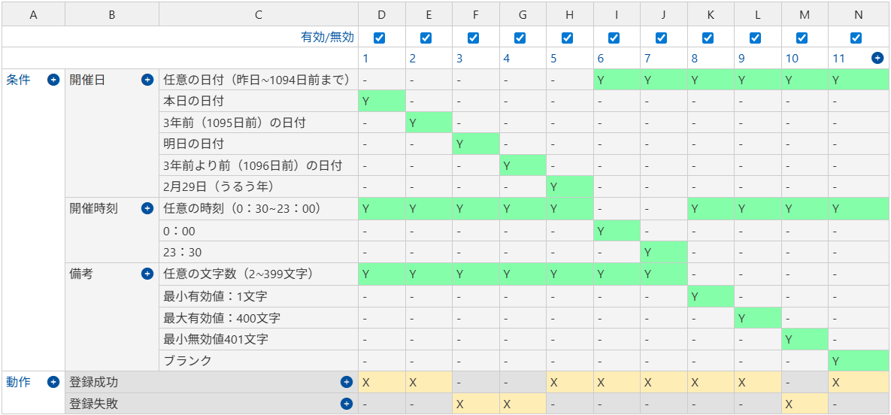

 | # | 開催日 |  | 開催時刻 |  | 備考 | 動作
 | 1 | 本日の日付 |  | 任意の時刻（0：30~23：00） |  | 任意の文字数（2∼399文字） | 登録成功
 | 2 | 3年前（1095日前）の日付 |  | 任意の時刻（0：30~23：00） |  | 任意の文字数（2∼399文字） | 登録成功
 | 3 | 明日の日付 |  | 任意の時刻（0：30~23：00） |  | 任意の文字数（2∼399文字） | 登録失敗
 | 4 | 3年前より前（1096日前）の日付 |  | 任意の時刻（0：30~23：00） |  | 任意の文字数（2∼399文字） | 登録失敗
 | 5 | 2月29日（うるう年） |  | 任意の時刻（0：30~23：00） |  | 任意の文字数（2∼399文字） | 登録成功
 | 6 | 任意の日付（昨日∼1094日前） |  | 0:00:00 |  | 任意の文字数（2∼399文字） | 登録成功
 | 7 | 任意の日付（昨日∼1094日前） |  | 23:30:00 |  | 任意の文字数（2∼399文字） | 登録成功
 | 8 | 任意の日付（昨日∼1094日前） |  | 任意の時刻（0：30~23：00） |  | 最小有効値：1文字 | 登録成功
 | 9 | 任意の日付（昨日∼1094日前） |  | 任意の時刻（0：30~23：00） |  | 最大有効値：400文字 | 登録成功
 | 10 | 任意の日付（昨日∼1094日前） |  | 任意の時刻（0：30~23：00） |  | 最小無効値401文字 | 登録失敗
 | 11 | 任意の日付（昨日∼1094日前） |  | 任意の時刻（0：30~23：00） |  | ブランク | 登録成功

